Sheet1
Фото | Схема | Артикул | Размер | Цена | заказ | Сумма
 |  |  |  | -
ПЕЧАТЬ |  |  |  | -
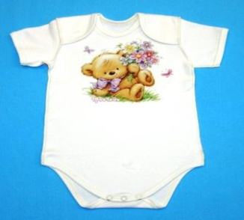 | 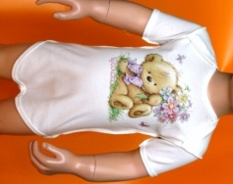 | я305-ин | я305-ин 62-40 Полукомбенизон (боди) ясельный (печать) | 118.40
 |  |  | я305-ин 68-44 Полукомбенизон (боди) ясельный (печать) | 118.40
 |  |  | я305-ин 74-48 Полукомбенизон (боди) ясельный (печать) | 118.40
 | 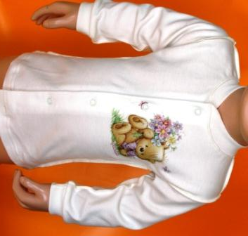 | я301-ин | я301-ин 62-40 Кофточка ясельная (печать) | 140.80
 |  |  | я301-ин 68-44 Кофточка ясельная (печать) | 140.80
 |  |  | я301-ин 74-48 Кофточка ясельная (печать) | 140.80
 |  | я303-ин | я303-ин 62-40 Комбенизон ясельный (печать) | 246.40
 |  |  | я303-ин 68-44 Комбенизон ясельный (печать) | 246.40
 |  |  | я303-ин 74-48 Комбенизон ясельный (печать) | 246.40
 | 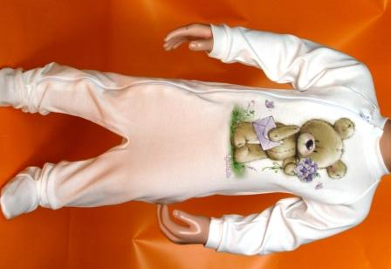 | я306-ин |  | -
 |  |  | я306-ин 62-40 Комбенизон ясельный (печать) | 215.20
 |  |  | я306-ин 68-44 Комбенизон ясельный (печать) | -
 |  |  | я306-ин 74-48 Комбенизон ясельный (печать) | 215.20
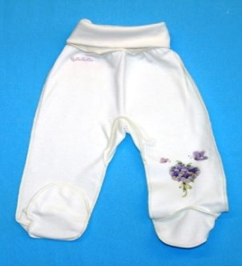
 |  |  | я306-ин 80-52 Комбенизон ясельный (печать) | -
 | 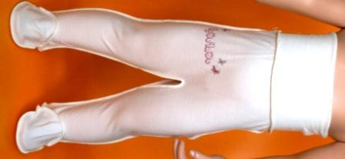 | я285-ин | я285-ин 62-40 Ползунки ясельные (печать) | 84.80
 |  |  | я285-ин 68-44 Ползунки ясельные (печать) | 84.80
 |  |  | я285-ин 74-48 Ползунки ясельные (печать) | 84.80
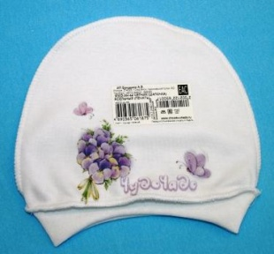 | 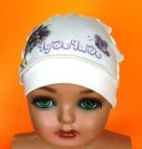 | я302-ин | я302-ин 40 Чепчик (шапочка) ясельный (печать) | 34.40
 |  |  | я302-ин 44 Чепчик (шапочка) ясельный (печать) | 34.40
 |  |  | я302-ин 48 Чепчик (шапочка) ясельный (печать) | 34.40
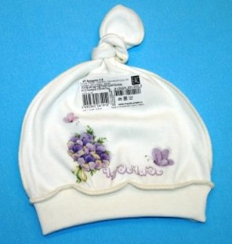 |  | я279-ин | я279-ин 40 Чепчик (шапочка) ясельный (печать) | 32.80
 |  |  | я279-ин 44 Чепчик (шапочка) ясельный (печать) | 32.80
 |  |  | я279-ин 48 Чепчик (шапочка) ясельный (печать) | 32.80
 | 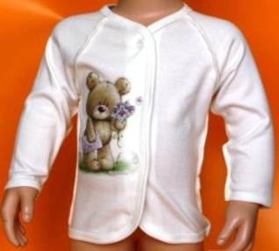 | я290-ин | я290-ин 62-40 Кофточка ясельная (печать) | 105.60
 |  |  | я290-ин 68-44 Кофточка ясельная (печать) | 105.60
 |  |  | я290-ин 74-48 Кофточка ясельная (печать) | 105.60
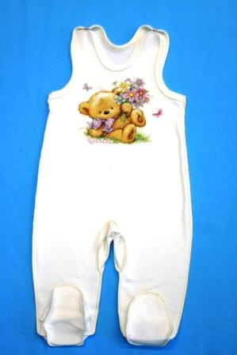 |  | я304-ин | я304-ин 62-40 Ползунки ясельные (печать) | 130.40
 |  |  | я304-ин 68-44 Ползунки ясельные (печать) | 130.40
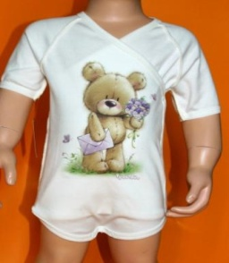
 |  |  | я304-ин 74-48 Ползунки ясельные (печать) | 130.40
 |  | я028-ин | я028-ин 62-40 Полукомбинезон (боди) ясельный (печать) | 152.00
 |  |  | я028-ин 68-44 Полукомбинезон (боди) ясельный (печать) | 152.00
 |  |  | я028-ин 74-48 Полукомбинезон (боди) ясельный (печать) | 152.00
 |  |  |  | 0
Сумма |  |  |  |  | 0.00 | 0.00

